Monitor Heart Function Detail
Monitor heart function (theo dõi tình trạng tim mạch)

Author |  | ProgramID |  | Program Type |  | Program Name |  | Packkage Name |  |  | Development Type | Build Date | Edit Date
THAI-TQ |  | MONITOR_HEART_FUNTION |  | Sub Program |  | Monitor heart function (theo dõi tình trạng tim mạch) |  | hcp.patientmonitoring.heartfuntion |  |  | New | 2015-08-15

PG title
Measuring heart rate
• Overview
No | Funtion Name |  |  |  |  |  | Relationship diagram input and output
1 | Đo nhịp tim
2 | Lịch sử đo nhịp tim
3
tab history
4
Progress bar
• Table
No | Table ID |  | Table Name |  | Thao tác
1 | HEART_RATE |  | Nhịp tim |  | I/O
Heart Icon
2 | MOTION_STATUS |  | Trạng thái vận động |  | I
3
4
heart rate
unit

Label action PG

Chart

Last result

 |  |  |  |  |  |  |  |  | screen 1

Xử lý chi tiết screen 1

No | Control |  |  | Process detail |  |  |  |  |  |  | Comment
1 | Tab history |  |  | Hiển thị màn hình tab history
2 | Tab Measure |  |  | Hiển thị màn hình tab measure
3 | Label action PG |  |  | Tiến hành đo nhịp tim.
4 | Progess bar |  |  | Khi đã chạy hết vòng tròn tiến hành tính số nhịp tim
 |  |  |  | và hiển thị màn hình 2

close and save
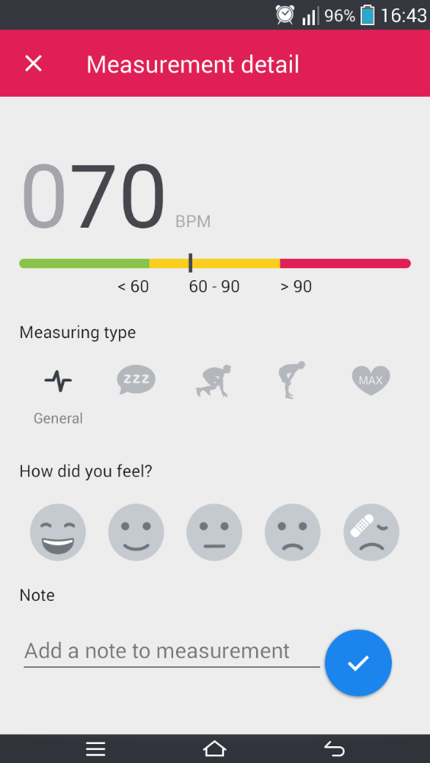

result

chart

motion status

body condition

text note
save

 |  |  |  |  |  |  |  | screen 2

Xử lý chi tiết screen 2

No | Control |  |  | Process detail |  |  |  |  |  |  | Comment
1 | close |  |  | Lưu lại kết quả và hiển thị màn hình screen 4
2 | Motion status |  |  | chọn trạng thái hoạt động của cơ thể, icon được chọn sẽ hiển thị đậm hơn
3 | body condition |  |  | Trạng thái cơ thể. Icon được chọn sẽ hiển thị màu xanh. Mặt định là bình thường
4 | save |  |  | Lưu lại kết quả và hiển thị màn hình screen 3

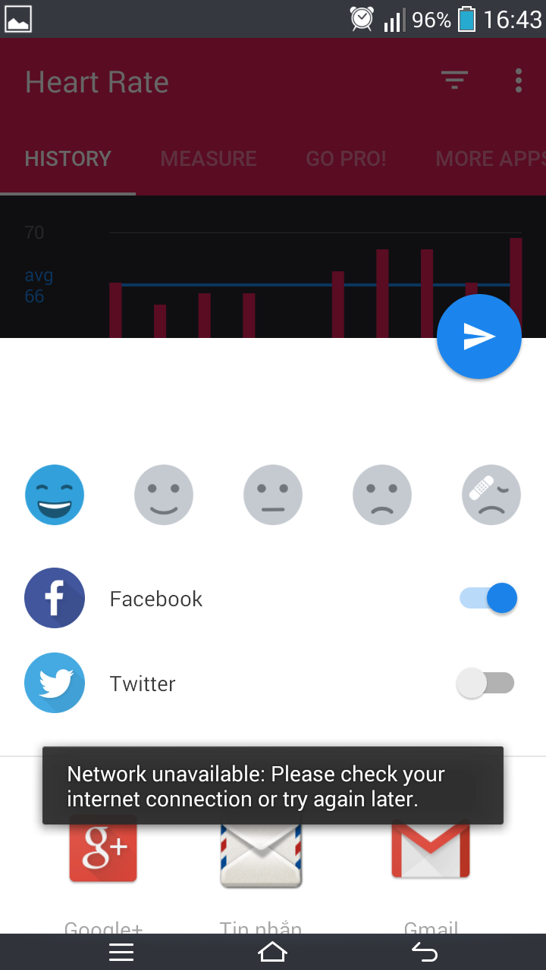

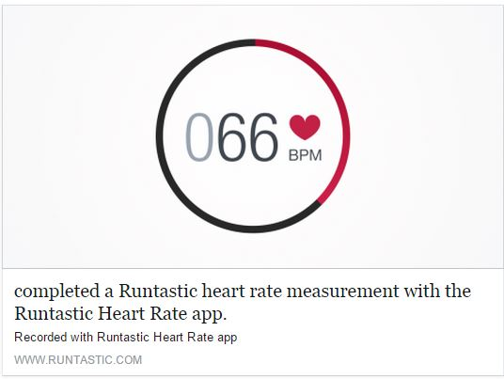
button share

phần này lượt bỏ đi

phần này lượt bỏ đi

chuyển thành link health care pro

 |  |  |  |  |  |  |  |  |  | screen 3
Xử lý chi tiết screen 3

No | Control |  |  | Process detail |  |  |  |  |  |  | Comment
1 | Khởi tạo |  |  | Kiểm tra kết nối mạng, hiển thị màn hình như hình vẽ,
 |  |  |  | lược bỏ các phần khác, giữ lại phần facebook
2 | button share |  |  | share lên facebook
3 | cancle |  |  | hiển thị screen 4

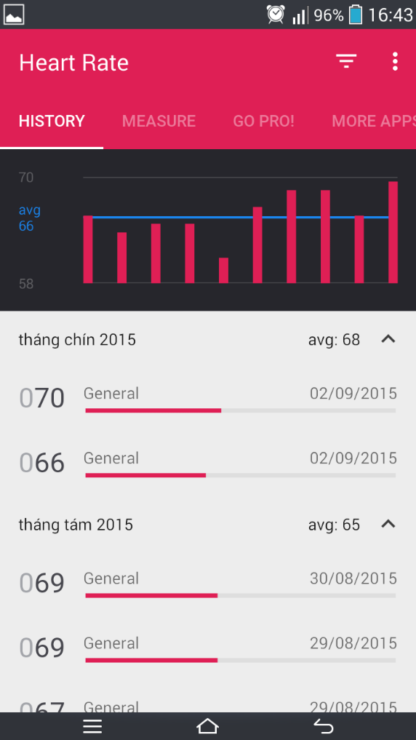

chart

list result

 |  |  |  |  |  | screen 4

No | Control |  |  | Process detail |  |  |  |  |  |  | Comment
1 | List result |  |  | hiển thị screen 3

